第9章
 |  |  |  |  | 模电和数电 |  |  | ⑴ | ⑶ | ① | ② | ⑸⑹⑺⑻⑼⑽
 |  |  |  |  |  |  |  | ⑵ | ⑷ | ③ | ④ | ⑤⑥⑦⑧⑨⑩
第9章：数字电路基础与门电路
 | 9.1数字电路基础
 |  | 电子技术分为模拟电子技术和数字电子技术，模拟电路发展比较成熟，收音机，电视等，
 |  | 数字电子技术发展的比较晚，电脑，手机等都是数字电子技术的产品，高科技的都是数字电子技术
 |  | 21实际就是数字电路的天下了。
 |  | 9.1.1模拟信号和数字信号
 |  |  | 模拟电路处理的是模拟信号，数字电路处理的是数字信号
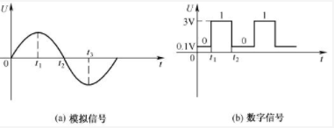

 |  |  | 模拟信号是缓慢变化的，数字信号是突变的，所以数字电路一般是以0-1V表示低电平0，3-5V表示高电平1。
 |  | 9.1.2正逻辑和负逻辑
 |  |  | 数字电路只有0和1，所以就有正逻辑和负逻辑，一般都用正逻辑，高电平表示1，低电平表示0。
 |  | 9.1.3三极管的三种工作状态
 |  |  | 截止，放大，饱和。数字电路中三极管工作在截止和饱和状态，起到开关的作用。
 |  |  | 数字电路的优点是不容易失真，比如电视信号突变了，模拟的就也突变了，造成失真，但是数字的只要不超过阈值，就不失真。
 | 9.2门电路
 |  | 数字电路的基础就是门电路。基本的门电路是与门，或门，非门
 |  | 9.2.1与门电路
 |  | 9.2.2或门电路
 |  | 9.3.3非门电路
 | 9.3门电路实验
 | 9.4复合门电路
 |  | 与非门，或非门，与或非门，同或门，异或门
 | 9.5集成门电路
 |  | 根据芯片内部的元件不同，集成电路主要分为TTL集成门电路和CMOS集成门电路，但是逻辑都相同。
 |  | TTL主要采用三极管，是电流控制型器件，功耗大，但是速度快，延迟短
 |  | CMOS集成电路内部采用场效应管，属于电压控制型器件，但是工作比TTL的慢，优点是功耗小，抗干扰能力强，负载能力强
 |  | 9.5.1TLL集成门电路
 |  |  | ⑴TTL采用多发设计的晶体管
 |  |  | ⑵TTL与非门电路
 |  |  | ⑶TLL集电极开路门（OC门）
 |  |  |  | 也叫漏极开路的门电路
 |  |  |  | 只能输出低电平，就是单片机里面的开漏输出的实现电路，能实现线与的关系。
 |  |  | ⑷三态输出门（TS门）
 |  |  |  | 简称三态门，不仅会输出高电平，低电平，还能出现第三种状态高阻态（禁止态，浮空态）
 |  | 9.5.2CMOS集成门电路

 |  |  |  |  |  | ⑴ | ⑶ | ① | ② | ⑸⑹⑺⑻⑼⑽
 |  |  |  |  |  | ⑵ | ⑷ | ③ | ④ | ⑤⑥⑦⑧⑨⑩

第11章
 |  |  |  |  | 模电和数电 |  |  |  |  |  | ⑴ | ⑶ | ① | ② | ⑸⑹⑺⑻⑼⑽
 |  |  |  |  |  |  |  |  |  |  | ⑵ | ⑷ | ③ | ④ | ⑤⑥⑦⑧⑨⑩
第11章：组合逻辑电路
 | 组合逻辑电路又称为组合电路，它任何时刻的输出只由输入决定，而与电路以前的状态无关，电路没有记忆功能
 | 常见的组合逻辑电路有编码器，译码器，加法器，数值比较器，数据选择器，奇偶校验器
 | 11.1组合逻辑电路的分析与设计
 |  | 11.1.1组合逻辑电路的分析
 |  | 11.1.2组合逻辑电路的设计
 | 11.2编码器
 |  | 在数字电路中，将输入信号转成一组二进制代码的过程称为编码，编码器指的是能实现编码功能的电路
 |  | 比如说键盘，当按下某个按键时，给编码器产生一个信号，编码器把信号转成一串二进制数，送入计算机，
 |  | 不同按键产生不同的二进制信号，计算机根据不同的信号就能识别哪个按键了，
 |  | 编码器主要分为普通编码器，优先编码器
 |  | 11.2.1普通编码器
 |  |  | 任何时候只能产生一个信号，同时有多个信号就错乱了
 |  | 11.2.2优先编码器
 |  |  | 优先级编码器允许同时输入多个信号，但是对输入信号优先级最高的一个进行编码，
 |  |  | ⑴8线-3线优先编码器芯片
 |  |  |  | 比如74LS148译码芯片，能把8路信号转成3路的数字信号，
 |  |  | ⑵8线-3线优先编码器
 |  |  | ⑶16线-4线优先编码器
 |  |  |  | 由两个74LS148芯片组成的16线-4线优先编码器
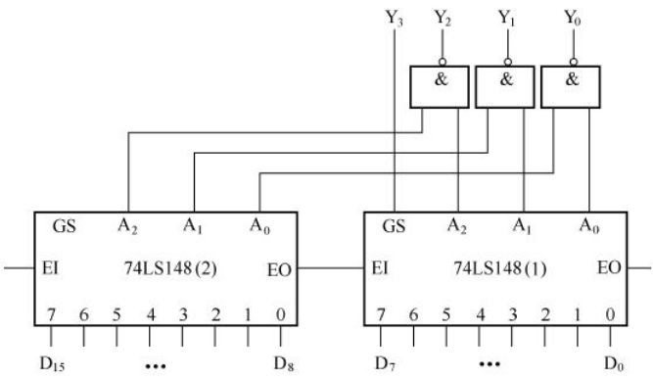

 |  |  |  | E0是输出始能，E1是输入始能
 | 11.3译码器
 |  | 是编码器的逆过程，把二进制转成特定输出信号的过程，完成译码工作的是译码器
 |  | 11.3.1二进制译码器
 |  |  | ⑴二进制译码器的工作原理
 |  |  | ⑵2线-8线译码芯片
 |  |  |  | 74LS138，著名的三八译码器
 |  |  | ⑶4线-16线译码器
 |  | 11.3.2二-十进制译码器
 | 11.4数码管
 | 11.5加法器
 |  | 加法器分全加器和半加器
 |  | 11.5.1半加器
 |  |  | 实现两个一位二进制数相加，可以用一个异或门和一个与门实现
 |  | 11.5.2全加器
 |  |  | 带进位的加法运算，将两个数相加，再加上地位送来的进位
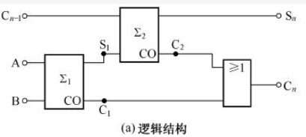

 |  | 11.5.3多为加法器
 |  |  | ⑴结构和原理

 |  |  |  | 能实现A1A2A3A4+B1B2B3B4，结果是C4S4S3S2S1
 |  |  | ⑵常用多位加法器芯片
 | 11.6数值比较器
 |  | 分两种，等值比较器，数值比较器
 |  | 11.6.1等值比较器
 |  |  | 检验数据是否相等
 |  |  | ⑴1位等值比较器
 |  |  | ⑵多位等值比较器
 |  | 11.6.2数值比较器
 |  |  | 数值比较器不仅能比较数的值，还能比较出大小
 |  |  | ⑴1位数值比较器
 |  |  | ⑵多位数值比较器
 | 11.7数据选择器
 |  | 11.7.1结构与原理
 |  | 11.7.2数据选择器的结构和原理
 | 11.8奇偶校验器
 |  | 11.8.1奇偶校验原理
 |  |  | 分奇校验和偶校验，奇校验就是有奇数个1，校验结果就是0，偶数个1，校验结果是1，偶校验同理
 |  | 11.8.2奇偶校验器

 |  |  |  |  |  | ⑴ | ⑶ | ① | ② | ⑸⑹⑺⑻⑼⑽
 |  |  |  |  |  | ⑵ | ⑷ | ③ | ④ | ⑤⑥⑦⑧⑨⑩

第12章
 |  |  |  |  |  |  |  | 模电和数电 |  |  |  |  |  |  |  | ⑴ | ⑶ | ① | ② | ⑸⑹⑺⑻⑼⑽
 |  |  |  |  |  |  |  |  |  |  |  |  |  |  |  | ⑵ | ⑷ | ③ | ④ | ⑤⑥⑦⑧⑨⑩
第12章：时序逻辑电路
 | 时序逻辑电路简称时序电路，是一种具有记忆功能的电路。由组合逻辑电路和记忆电路（存储电路）组成
 | 常见的时序逻辑电路有触发器，寄存器，计数器等。
 | 12.1触发器
 |  | 触发器是一种有记忆功能的电路，他是时序逻辑电路中的基本单元，触发器有很多种
 |  | eg：基本RS触发器，同步RS触发器，D触发器，JK触发器，T触发器，主从触发器等。
 |  | 12.1.1基本RS触发器
 |  |  | 基本RS触发器是一种最简单的触发器，其他类型的触发器大多数都是有RS触发器进行改进得来的
 |  |  | ⑴结构和原理
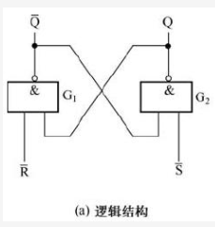
 |  |  |  |  |  |  |  | 真值表
 |  |  |  |  |  |  |  | /R | /S | Q输出 |  | /Q输出
 |  |  |  |  |  |  |  | 1 | 0 | 1 |  | 0
 |  |  |  |  |  |  |  | 0 | 1 | 0 |  | 1
 |  |  |  |  |  |  |  | 1 | 1 | 保持 |  | 保持
 |  |  |  |  |  |  |  | 0 | 0 | 不允许 |  | 不允许

 |  |  |  | 基本RS触发器实现了置0，置1，保持的功能
 |  | 12.1.2同步RS触发器
 |  |  | ⑴CP脉冲
 |  |  |  | 在数字电路中有很多触发器，为了让触发器按照统一的节拍工作，大多需要一个脉冲信号控制各个触发器。
 |  |  |  | 当控制脉冲过来的时候各个触发器才能工作，该控制脉冲称为始终脉冲，简称CP。
 |  |  | ⑵同步RS触发器
 |  |  |  | ①结构和原理
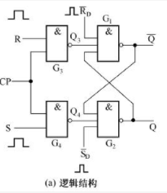
 |  |  |  |  |  |  |  |  |  |  | 真值表
 |  |  |  |  |  |  |  |  |  |  | CP | R | S | Q输出 | /Q输出
 |  |  |  |  |  |  |  |  |  |  | 0 | 随意 | 随意 | 保持 | 保持
 |  |  |  |  |  |  |  |  |  |  | 1 | 0 | 1 | 1 | 0
 |  |  |  |  |  |  |  |  |  |  | 1 | 1 | 0 | 0 | 1
 |  |  |  |  |  |  |  |  |  |  | 1 | 0 | 0 | 保持 | 保持
 |  |  |  |  |  |  |  |  |  |  | 1 | 1 | 1 | 不允许 | 不允许

 |  |  |  |  | 在基本RS触发器前面加了锁，时钟为0的时候输出锁住，时钟为1的时候有效，结果刚好和上面的相反，所以输入输出没有反信号
 |  | 12.1.3D触发器
 |  |  | D触发器又称为延时触发器或数据锁存触发器，可以组成锁存器，寄存器，计数器等
 |  |  | ⑴结构和原理
 |  |  |  | 把同步RS触发器的输入换成一个D信号，把D信号分成正反两个，这样输入信号只能是01或10 |  |  |  |  |  |  |  |  |  |  |  |  | ⑴ | ⑶ | ① | ② | ⑸⑹⑺⑻⑼⑽
 |  |  |  | 时钟来了，输入啥就输出啥，时钟无效时就保持上次的状态。 |  |  |  |  |  |  |  |  |  |  |  |  | ⑵ | ⑷ | ③ | ④ | ⑤⑥⑦⑧⑨⑩
 |  | 12.1.4JK触发器
 |  |  | 在同步RS触发器的基础上，加上了把输出又引入了输入，这样就能在J，K同时出1的情况下实现反转的功能。
 |  |  | 真值表
 |  |  | CP | J | K | Q输出 | /Q输出
 |  |  | 0 | 随意 | 随意 | 保持 | 保持
 |  |  | 1 | 0 | 1 | 1 | 0
 |  |  | 1 | 1 | 0 | 0 | 1
 |  |  | 1 | 0 | 0 | 保持 | 保持
 |  |  | 1 | 1 | 1 | 反转 | 反转
 |  | 12.1.5T触发器
 |  |  | 又叫计数型触发器，把JK触发器的两段连在一起，实现出0保持，出1反转。
 |  | 12.1.6主从触发器和边沿触发器
 |  |  | 前面介绍了大多数触发器都加了时钟脉冲CP，当时钟脉冲来了，触发器工作，CP走了，触发器保持。
 |  |  | 给触发器加时钟脉冲的作用是让触发器每来一个时钟脉冲，触发器就变化一次，那么假如CP来的时候输入信号又不断的变化了，触发器的状态也会变的，
 |  |  | 我们把触发器变的情况称为触发器空翻，但是实际操作中时钟脉冲来的时候我们不希望触发器变，为了克服空翻，出现了主从触发器和边沿触发器
 |  |  | ⑴主从触发器
 |  |  |  | 把两个触发器放在一起，CP信号分成正反两个，所以任意时刻都只有一个触发器工作，这样就能解决CP来了，输出稳定的问题了。
 |  |  | ⑵边沿触发器
 |  |  |  | 边沿触发器是克服空翻问题更好的方法，边沿触发器能让CP在上升沿或下降沿的时候输出才有效，其他时间处于封锁状态，所以即使CP来了，信号变化也不会影响结果
 |  |  |  | 边沿触发器内部就是CP0变1的时候，触发器能动了，但是由于结构问题，瞬间又不能动了，就实现了上升沿触发
 | 12.2寄存器与移位寄存器
 |  | 12.2.1寄存器
 |  |  | 寄存器是一种能存取二进制数据的电路，数据存取过程称为寄存器的读写
 |  |  | 寄存器的存取是采用了有记忆功能的电路，既触发器，一个触发器能存放1位，8个寄存器就能存放8位
 |  |  | ⑴结构和原理
 |  |  |  | 把4个D触发器连在一起，组成4位的寄存器，把D触发器搞成下降沿有效，经过非门变成上升沿有效
 |  |  |  | CP=0，非门变成1，产生上升沿，不工作
 |  |  |  | CP=1，非门变成0，产生下降沿，工作，寄存器输出和输入相同，
 |  |  |  | 上升沿过后，又不工作了，数据就存上了 |  |  |  |  |  |  |  |  |  |  |  |  |  | ⑴ | ⑶ | ① | ② | ⑸⑹⑺⑻⑼⑽
 |  |  |  | 复位信号来了，寄存器输出0 |  |  |  |  |  |  |  |  |  |  |  |  |  | ⑵ | ⑷ | ③ | ④ | ⑤⑥⑦⑧⑨⑩
 |  |  | ⑵常用的寄存器芯片
 |  |  |  | 移位寄存器简称移存器，除了又寄存器的功能，还有移位的功能，可以分为左移寄存器，右移寄存器，双向移位寄存器
 |  |  |  | 也可分为串行输入，串行输出，串行输入，并行输出，并行输入，串行输出，并行输入，并行输出
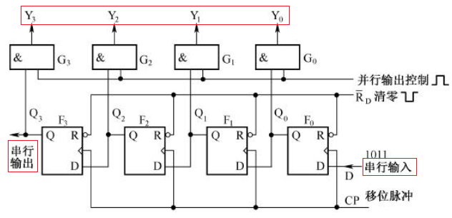
 |  |  |  | ①左移寄存器

 |  |  |  |  | 串行输入来了，来一个上升沿，Q0=输入。再来一个上升沿，Q0的信号输入Q1，Q0变成新的输入，实现了每来一个脉冲信号，Q的信息向左移一下
 |  |  |  |  | 输出可以是串行的一个一个出来，也可以是并行的一起全出来，所以移位寄存器也有延时功能，也常将其用做为数字延时器
 |  |  |  | ②右移寄存器
 |  |  |  |  | 和左移的一样
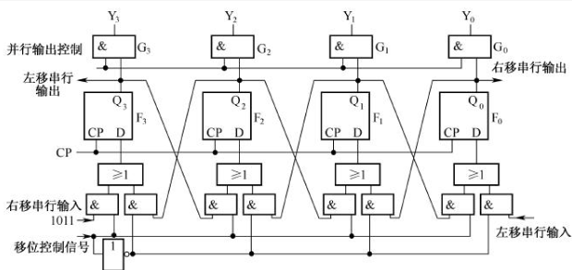
 |  |  |  | ③双向移位寄存器

 |  |  |  |  | 把左移和右移叠加在一起就行啦
 | 12.3计数器
 |  | 计数器是一种具有计数功能的电路，主要由触发器和门电路组成，是数字电路中使用最多的一种时序逻辑电路
 |  | 计数器可以用来对脉冲进行计数，还可以用作数字运算，分频，定时控制等。
 |  | 12.3.1二进制计数器
 |  | 12.3.2十进制计数器
 |  | 12.3.3任意进制计数器
 |  | 12.3.4常用计数器芯片
 | 12.4电子密码控制器

第15章
 |  |  |  |  | 模电和数电 | ⑴ | ⑶ | ① | ② | ⑸⑹⑺⑻⑼⑽
 |  |  |  |  |  | ⑵ | ⑷ | ③ | ④ | ⑤⑥⑦⑧⑨⑩
第15章：半导体存储器
 | 半导体存储器指的是由半导体材料制成的，用于存取二进制数的电路，半导体存储电路分类是：顺序存储器（SAM），随机存储器（RAM），只读存储器（ROM）
 | 15.1顺序存储器（SAM）
 |  | 顺序存储器简称（SAM），是一种以串行方式将数据存入或取出的存储器，又称为串行存储器，SAM是由动态存储器组成的。
 |  | 15.1.1动态移存单元
 |  |  | 动态移存单元是SAM的最基本单元，由mos管构成，采用了主从结构
 |  |  | 输入为1时，CP=0时，主输出0，CP=1时，主把0给从，从输出1。
 |  | 15.2.2动态移存器
 |  |  | 由很多个动态移存单元构成，每来一个时钟，动态移存单元就把数传递给下一个动态移存单元
 |  |  | 这样加入输入了一个1024位的串行数据，经过1024个时钟信号，动态移存器就把这1024个位都存下来了
 |  | 15.1.3顺序存储器
 |  |  | 顺序存储器是由动态存储器和几个门电路组合搞出来的，这种存储器有3种状态，读，写，循环刷新
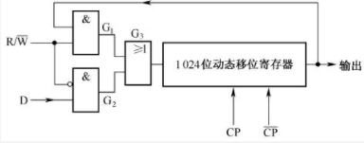

 |  |  | D是要写入的串行数据，RW是控制读写的，CP是时钟脉冲，
 |  |  | 写就D进去，来1024个脉冲，数据就进去了
 |  |  | 读就直接从输出里面拿数据，来1024个脉冲，数据就读走了，因为输出又连输入上了，所以一圈下来数据还在，能存住
 |  |  | 但是这种存储器得一直让它刷新，因为不刷新过一会儿数据就没了
 |  |  | 上面是1位的，也就是只有一路输入，做8个这样的就是8路的
 |  |  | 缺点：顺序存储器必须按顺序来，加入1024个位我要1023位，那得搞1023个时钟脉冲才能达到目的，麻烦死了
 | 15.2随机存储器（RAM）
 |  | 为了解决顺序存储器的缺点，研究出了随机存储器，
 |  | 15.2.1随机存储器的结构个原理
 |  |  | 主要由存储矩阵，地址译码器，片选，读写控制电路组成
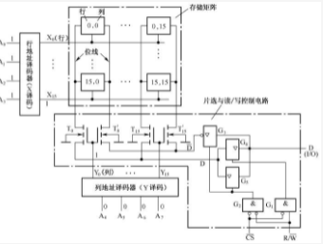

 |  |  | ⑴存储矩阵
 |  |  |  | 由256个存储单元组成的，16*16的方式排列的，存储单元一般丢失触发器，所以这个RAM的容量是256位的
 |  |  | ⑵地址译码器
 |  |  |  | 把八个输入线的数据转成32跟线输出出来，32个输出线16个表示行，16个表示列，这样输入点输入一个地址，就直接能找到地址里面的数据了。
 |  |  |  | 这8个输入线称为地址，高四位是列地址，第四位是行地址，
 |  |  | ⑶片选和读写电路
 |  |  |  | 但是现在单片机的RAM必须很大，２５６比特，３２个字节太小了，所以就得把很多个RAM组合在一起使用，为了控制RAM是否工作
 |  |  |  | 设计了片选线，这比较简单
 |  |  | ⑷RAM的工作过程
 |  |  |  | 想往RAM中存数据，先把地址送进去，把读写写那个信号送进去，把数据送进去
 |  | 15.2.2存储单元
 |  |  | 存储单元组成了存储器，根据原理的不同，分为静态存储单元和动态存储单元
 |  | 15.2.3存储器的扩展
 |  |  | 电路中一个RAM不够，所以得扩展，分为字长扩展和字数扩展。

书签
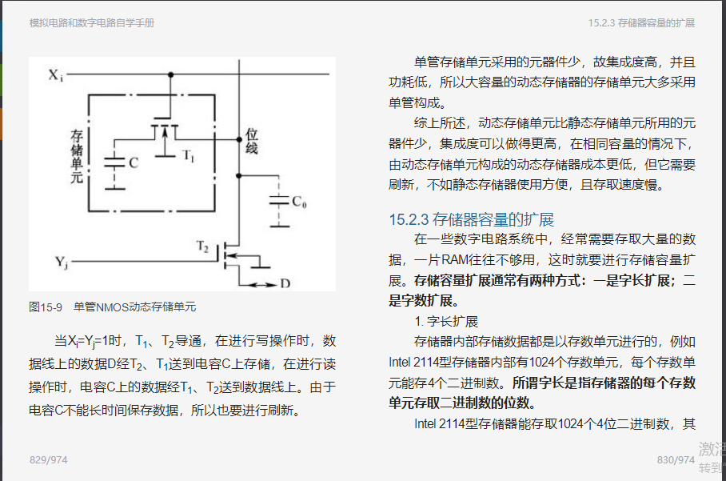
https://e.dangdang.com/pc/reader/index.html?id=1901087681

